关系图
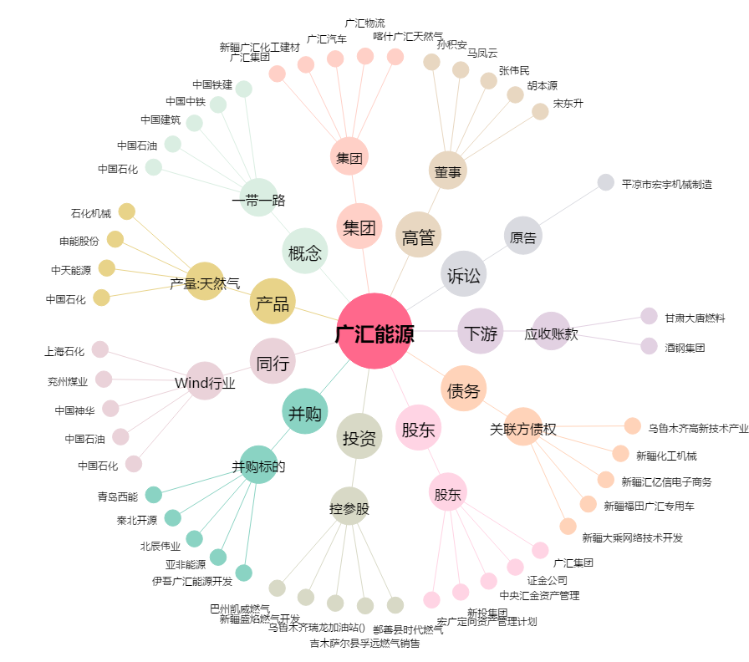
广汇能源[600256.SH] - 关系概览图

